Sheet1
「藤枝ジュニアお茶博士」

全国組織である日本茶インストラクター協会（志太支部）との協調により、「お茶どこ
ろ藤枝」に育つ小学生（４～５年生）を対象に、藤枝茶の歴史や淹れ方を学ぶ講座を開催
し、修了者に対し「藤枝ジュニアお茶博士」の称号を与える。この事業は、平成２４年に
誕生した藤枝市独自の取り組み。

「藤枝ジュニアお茶大使」

小学校を卒業した「藤枝ジュニアお茶博士」の中から誕生した「中学生版 藤枝ジュニ
アお茶博士」、名付けて、「藤枝ジュニアお茶大使」が、平成２７年から活動を開始しま
した。
お茶についての知識やお茶に対する意識を更に醸成するための「キャリアアップ講座等」
を受講し、イベント等で藤枝茶のＰＲ活動を実施していきます。

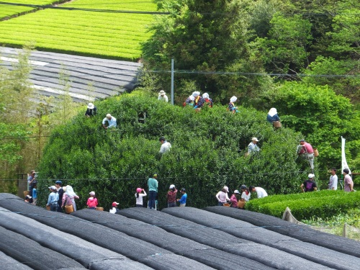
【主な活動計画】
① | 「藤まつり」呈茶サービス
② | 大茶樹の茶摘み
③ | 天下一闘茶会出場・お茶マルシェ呈茶サービス
④ | 「藤枝めぐみ」審査会参加
⑤ | 首都圏、友好都市等での呈茶サービス
⑥ | ふじえだ産業祭呈茶サービス
⑦ | 玉露のうまい淹れ方コンテスト出場 など |  |  |  |  | 【大茶樹の茶摘み】

【お茶博士】認定者期別 |  |  | 【お茶博士】認定者数 |  |  |  | 【H30お茶博士】学年別
１期生（H24) |  | 79 | 青島小 |  | ３７(10) |  | 小学６年生 | 42
２期生（H25) |  | 21 | 藤枝中央小 |  | ３０( 5) |  | 小学５年生 | 19
３期生（H26) |  | 24 | 高洲小 |  | ２９( 8) |  | 合計 | 61
４期生（H27) |  | 32 | 青島北小 |  | ２６( 7)
５期生（H28) |  | 33 | 高洲南小 |  | １８( 4)
６期生（H29) |  | 34 | 藤枝小 |  | １７( 4)
７期生（H30) |  | 34 | 葉梨小 |  | １６( 1) |  | 【H30お茶大使】認定者数
合計 |  | 257 | 青島東小 |  | １８( 5) |  | 中学３年生 | 9
 |  |  | 藤岡小 |  | ８( 0) |  | 中学２年生 | 16
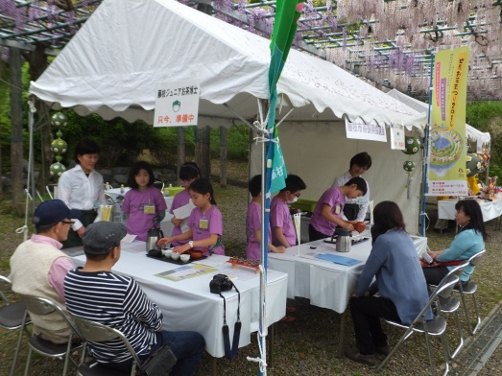
 |  |  | 岡部小 |  | ９( 1) |  | 中学１年生 | 14
 |  |  | 西益津小 |  | １０( 2) |  | 合計 | 39
 |  |  | 広幡小 |  | １３( 6)
 |  |  | 大洲小 |  | １６( 5) |  | 卒業生 | 38
 |  |  | 朝比奈第一小 |  | ４( 0)
 |  |  | 稲葉小 |  | ４( 3)
 |  |  | 瀬戸谷小 |  | １( 0)
 |  |  | 小川（焼津市） |  | １( 0)
【藤まつり呈茶サービス】 |  |  | 合計 |  | 257(61)
 |  |  |  | （）H30認定者

